II D) 7 2
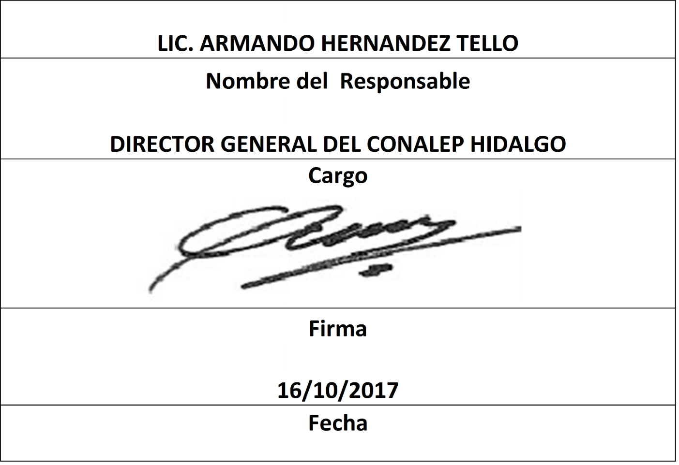


Formato: Catálogo de Categorías y Tabuladores |  |  |  |  |  |  |  |  |  |  |  |  |  | Entidad Federativa: | Hidalgo
Fondo de Aportaciones para la Educación Tecnológica y de Adultos/Colegio Nacional de Educación Profesional Técnica (FAETA/CONALEP) |  |  |  |  |  |  |  |  |  |  |  |  |  | No. Trimestre y año: | 3ro. Trimestre 2017
 |  |  |  |  |  |  |  |  |  |  |  |  |  |  |  | Hoja 1 de 2

Identificador origen presupuestal de la plaza | Clave de categoría | Descripción de la categoría | Tipo de contratación | Tipo de categoría | Clave de concepto de pago | Clave de nivel de puesto | Clave de nivel de sueldo | Sueldo asignado por zona económica |  |  |  |  | Datos adicionales de horas |  |  | Fecha de actualización
 |  |  |  |  |  |  |  | Inicio de vigencia del sueldo | Fin de vigencia del sueldo | Monto Mensual Jornada ó de HSM Zona A | Monto Mensual Jornada ó de HSM Zona B | Monto Mensual Jornada ó de HSM Zona C | Horas de compatibilidad | Horas de servicio (HSM) | Horas de docencia

2 | A01801 | ADMINISTRATIVO TÉCNICO ESPECIALISTA | P | 2 | 1003 | 11 | 1 | 201602 | 999999 | 0.00 | 8804.25 | 0.00 | 00.0 | 40.0 | 00.0 | 20160201
1 | A03202 | SECRETARÍA "C" | P | 2 | 1003 | 05 | 1 | 201602 | 999999 | 0.00 | 7059.85 | 0.00 | 00.0 | 40.0 | 00.0 | 20160201
2 | A03202 | SECRETARÍA "C" | P | 2 | 1003 | 05 | 1 | 201602 | 999999 | 0.00 | 7059.85 | 0.00 | 00.0 | 40.0 | 00.0 | 20160201
1 | CF02103 | DIRECTOR DE PLANTEL "B" Y "C" III | P | 5 | 1003 | 27 | 1 | 201602 | 999999 | 0.00 | 7920.00 | 0.00 | 00.0 | 40.0 | 00.0 | 20160201
1 | CF02104 | DIRECTOR DE PLANTEL "D" Y "E" III | P | 5 | 1003 | 26 | 1 | 201602 | 999999 | 0.00 | 7510.80 | 0.00 | 00.0 | 40.0 | 00.0 | 20160201
2 | CF02104 | DIRECTOR DE PLANTEL "D" Y "E" III | P | 5 | 1003 | 26 | 1 | 201602 | 999999 | 0.00 | 7510.80 | 0.00 | 00.0 | 40.0 | 00.0 | 20160201
1 | CF02105 | COORDINADOR EJECUTIVO II | P | 5 | 1003 | 21 | 1 | 201602 | 999999 | 0.00 | 6414.60 | 0.00 | 00.0 | 40.0 | 00.0 | 20160201
1 | CF04201 | SECRETARIA "B" | P | 2 | 1003 | 07 | 1 | 201602 | 999999 | 0.00 | 7630.45 | 0.00 | 00.0 | 40.0 | 00.0 | 20160201
1 | CF18201 | AUXILIAR DE SEGURIDAD | P | 2 | 1003 | 02 | 1 | 201602 | 999999 | 0.00 | 6220.40 | 0.00 | 00.0 | 40.0 | 00.0 | 20160201
1 | CF18201 | AUXILIAR DE SEGURIDAD | P | 2 | 1003 | 02 | 2 | 201602 | 999999 | 0.00 | 5868.40 | 0.00 | 00.0 | 40.0 | 00.0 | 20160201
1 | CF18203 | SUPERVISOR DE MANTENIMIENTO | P | 2 | 1003 | 09 | 1 | 201602 | 999999 | 0.00 | 8210.95 | 0.00 | 00.0 | 40.0 | 00.0 | 20160201
2 | CF18203 | SUPERVISOR DE MANTENIMIENTO | P | 2 | 1003 | 09 | 1 | 201602 | 999999 | 0.00 | 8210.95 | 0.00 | 00.0 | 40.0 | 00.0 | 20160201
1 | CF18203 | SUPERVISOR DE MANTENIMIENTO | P | 2 | 1003 | 09 | 2 | 201602 | 999999 | 0.00 | 7746.55 | 0.00 | 00.0 | 40.0 | 00.0 | 20160201
2 | CF18203 | SUPERVISOR DE MANTENIMIENTO | P | 2 | 1003 | 09 | 2 | 201602 | 999999 | 0.00 | 7746.55 | 0.00 | 00.0 | 40.0 | 00.0 | 20160201
1 | CF33203 | TÉCNICO FINANCIERO | P | 2 | 1003 | 09 | 1 | 201602 | 999999 | 0.00 | 8210.95 | 0.00 | 00.0 | 40.0 | 00.0 | 20160201
2 | CF33203 | TÉCNICO FINANCIERO | P | 2 | 1003 | 09 | 1 | 201602 | 999999 | 0.00 | 8210.95 | 0.00 | 00.0 | 40.0 | 00.0 | 20160201
1 | CF33204 | SUBJEFE TÉCNICO ESPECIALISTA | P | 2 | 1003 | 13 | 1 | 201602 | 999999 | 0.00 | 14521.70 | 0.00 | 00.0 | 40.0 | 00.0 | 20160201
2 | CF33204 | SUBJEFE TÉCNICO ESPECIALISTA | P | 2 | 1003 | 13 | 1 | 201602 | 999999 | 0.00 | 14521.70 | 0.00 | 00.0 | 40.0 | 00.0 | 20160201
1 | CF33204 | SUBJEFE TÉCNICO ESPECIALISTA | P | 2 | 1003 | 13 | 2 | 201602 | 999999 | 0.00 | 13699.50 | 0.00 | 00.0 | 40.0 | 00.0 | 20160201
2 | CF33204 | SUBJEFE TÉCNICO ESPECIALISTA | P | 2 | 1003 | 13 | 2 | 201602 | 999999 | 0.00 | 13699.50 | 0.00 | 00.0 | 40.0 | 00.0 | 20160201
1 | CF33204 | SUBJEFE TÉCNICO ESPECIALISTA | P | 2 | 1003 | 13 | 3 | 201602 | 999999 | 0.00 | 12965.45 | 0.00 | 00.0 | 40.0 | 00.0 | 20160201
2 | CF33204 | SUBJEFE TÉCNICO ESPECIALISTA | P | 2 | 1003 | 13 | 3 | 201602 | 999999 | 0.00 | 12965.45 | 0.00 | 00.0 | 40.0 | 00.0 | 20160201
1 | CF33206 | JEFE DE PROYECTO | P | 2 | 1003 | 15 | 1 | 201602 | 999999 | 0.00 | 22390.75 | 0.00 | 00.0 | 40.0 | 00.0 | 20160201
2 | CF33206 | JEFE DE PROYECTO | P | 2 | 1003 | 15 | 1 | 201602 | 999999 | 0.00 | 22390.75 | 0.00 | 00.0 | 40.0 | 00.0 | 20160201
1 | CF33206 | JEFE DE PROYECTO | P | 2 | 1003 | 15 | 2 | 201602 | 999999 | 0.00 | 21123.75 | 0.00 | 00.0 | 40.0 | 00.0 | 20160201
2 | CF33206 | JEFE DE PROYECTO | P | 2 | 1003 | 15 | 2 | 201602 | 999999 | 0.00 | 21123.75 | 0.00 | 00.0 | 40.0 | 00.0 | 20160201
1 | CF33206 | JEFE DE PROYECTO | P | 2 | 1003 | 15 | 3 | 201602 | 999999 | 0.00 | 19992.00 | 0.00 | 00.0 | 40.0 | 00.0 | 20160201
2 | CF33206 | JEFE DE PROYECTO | P | 2 | 1003 | 15 | 3 | 201602 | 999999 | 0.00 | 19992.00 | 0.00 | 00.0 | 40.0 | 00.0 | 20160201
1 | CF34202 | PROMOTOR CULTURAL Y DEPORTIVO | P | 2 | 1003 | 05 | 1 | 201602 | 999999 | 0.00 | 7059.85 | 0.00 | 00.0 | 40.0 | 00.0 | 20160201
1 | ED02801 | TUTOR ESCOLAR | P | 2 | 1003 | 06 | 1 | 201602 | 999999 | 0.00 | 7343.60 | 0.00 | 00.0 | 40.0 | 00.0 | 20160201
1 | P05801 | ASISTENTE ESCOLAR Y SOCIAL | P | 2 | 1003 | 07 | 1 | 201602 | 999999 | 0.00 | 7630.45 | 0.00 | 00.0 | 40.0 | 00.0 | 20160201
2 | P05801 | ASISTENTE ESCOLAR Y SOCIAL | P | 2 | 1003 | 07 | 1 | 201602 | 999999 | 0.00 | 7630.45 | 0.00 | 00.0 | 40.0 | 00.0 | 20160201
1 | S01201 | ASISTENTE DE SERVICIOS BÁSICOS | P | 2 | 1003 | 02 | 1 | 201602 | 999999 | 0.00 | 6220.40 | 0.00 | 00.0 | 40.0 | 00.0 | 20160201
2 | S01201 | ASISTENTE DE SERVICIOS BÁSICOS | P | 2 | 1003 | 02 | 1 | 201602 | 999999 | 0.00 | 6220.40 | 0.00 | 00.0 | 40.0 | 00.0 | 20160201
1 | S01201 | ASISTENTE DE SERVICIOS BÁSICOS | P | 2 | 1003 | 02 | 2 | 201602 | 999999 | 0.00 | 5868.40 | 0.00 | 00.0 | 40.0 | 00.0 | 20160201
2 | S01201 | ASISTENTE DE SERVICIOS BÁSICOS | P | 2 | 1003 | 02 | 2 | 201602 | 999999 | 0.00 | 5868.40 | 0.00 | 00.0 | 40.0 | 00.0 | 20160201
1 | S01202 | AUXILIAR DE SERVICIOS GENERALES | P | 2 | 1003 | 04 | 1 | 201602 | 999999 | 0.00 | 6778.60 | 0.00 | 00.0 | 40.0 | 00.0 | 20160201
1 | T05801 | TÉCNICO BIBLIOTECARIO | P | 2 | 1003 | 06 | 1 | 201602 | 999999 | 0.00 | 7343.60 | 0.00 | 00.0 | 40.0 | 00.0 | 20160201

Formato: Catálogo de Categorías y Tabuladores |  |  |  |  |  |  |  |  |  |  |  |  |  | Entidad Federativa: | Hidalgo
Fondo de Aportaciones para la Educación Tecnológica y de Adultos/Colegio Nacional de Educación Profesional Técnica (FAETA/CONALEP) |  |  |  |  |  |  |  |  |  |  |  |  |  | No. Trimestre y año: | 3ro. Trimestre 2017
 |  |  |  |  |  |  |  |  |  |  |  |  |  |  |  | Hoja 2 de 2

Identificador origen presupuestal de la plaza | Clave de categoría | Descripción de la categoría | Tipo de contratación | Tipo de categoría | Clave de concepto de pago | Clave de nivel de puesto | Clave de nivel de sueldo | Sueldo asignado por zona económica |  |  |  |  | Datos adicionales de horas |  |  | Fecha de actualización
 |  |  |  |  |  |  |  | Inicio de vigencia del sueldo | Fin de vigencia del sueldo | Monto Mensual Jornada ó de HSM Zona A | Monto Mensual Jornada ó de HSM Zona B | Monto Mensual Jornada ó de HSM Zona C | Horas de compatibilidad | Horas de servicio (HSM) | Horas de docencia
1 | T08201 | TÉCNICO EN GRAFICACIÓN | P | 2 | 1003 | 08 | 1 | 201602 | 999999 | 0.00 | 7918.45 | 0.00 | 00.0 | 40.0 | 00.0 | 20160201
1 | E3725 | PROFESOR INSTRUCTOR C | H | 3 | 1111 | PC | C | 201602 | 999999 | 0.00 | 458.55 | 0.00 | 00.0 | 00.0 | 00.0 | 20160201
2 | E3725 | PROFESOR INSTRUCTOR C | H | 3 | 1111 | PC | C | 201602 | 999999 | 0.00 | 458.55 | 0.00 | 00.0 | 00.0 | 00.0 | 20160201
1 | E3713 | TECNICO CB II | H | 3 | 1111 | PB | CB2 | 201602 | 999999 | 0.00 | 397.30 | 0.00 | 00.0 | 00.0 | 00.0 | 20160201
2 | E3713 | TECNICO CB II | H | 3 | 1111 | PB | CB2 | 201602 | 999999 | 0.00 | 397.30 | 0.00 | 00.0 | 00.0 | 00.0 | 20160201
1 | E3711 | TECNICO CB I | H | 3 | 1111 | PA | CBI | 201602 | 999999 | 0.00 | 353.50 | 0.00 | 00.0 | 00.0 | 00.0 | 20160201
2 | E3711 | TECNICO CB I | H | 3 | 1111 | PA | CBI | 201602 | 999999 | 0.00 | 353.50 | 0.00 | 00.0 | 00.0 | 00.0 | 20160201
1 | E3701 | TECNICO INSTRICTOR A | H | 3 | 1111 | TA | A | 201602 | 999999 | 0.00 | 259.90 | 0.00 | 00.0 | 00.0 | 00.0 | 20160201
0 |  |  |  |  |  |  |  |  | Total Zona A: | 0.00
 |  |  |  |  |  |  |  |  |  | Total Zona B: | 408,283.80
 |  |  |  |  |  |  |  |  |  |  | Total Zona C: | 0.00

Fuente : Información proporcionada por las Entidades Federativas

